BALANCE
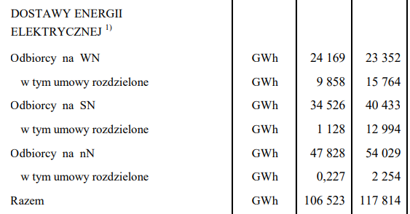
* Energy Balance / Bilans energii

Tabela 1: Uproszczony bilans energii dla polskiego systemu elektroenergetycznego w 2020 r.
Table 1: Simple energy balance of Polish energy system in 2020
Typ jednostki wytwórczej | Generation unit type | Moc osiągalna elektryczna netto | Produkcja energii elektrycznej netto | Produkcja ciepła netto | Zużycie paliwa | Średnia wartość opałowa | Zużycie paliwa | Średnia wartość opałowa
 |  | Net Electric Power | Net electricity generation | Net heat generation | Fuel used | Average lower heating valuee | Fuel used | Average lower heating valuee
 |  | MW | GWh | TJ | kt | kJ/kg | mln m3 | kJ/m3
Elektrownie na węglu kamiennym1 | Hard coal fired Electricity only power plants | 17,024 | 47,860 |  | 20,997 | 21,688
Elektrownie na węglu brunatnym1 | Brown coal fired Electricity only power plants | 7,391 | 34,352 |  | 45,267 | 7,936
Elektrociepłownie na węglu kamiennym1 | Hard coal fired Combined Heat & Power power plants | 4,095 | 16,260 | 137,017 | 11,205 | 21,090
Elektrownie na gazie ziemnym1 | Natural gas fired Electricity only power plants | 1,657 | 7,465 | 17,571 |  |  | 2,110 | 32,467
Elektrownie wiatrowe1 | Onshore Wind Turbines | 6,228 | 15,623
Elektrownie słoneczne1 | Large Scale Photovoltaics | 3,955 | 1,958
Ciepłownie2 | Hard coal fired Heat only plants | 19.806 |  | 81,695 | 4,227 | 22,840
Razem | Total |  | 123,517 | 236,284
Source / Źródło:
1) opracowanie własne na podstawie "Statystyka Elektroenergetyki Polskiej 2020" - Ministerstwo Klimatu i Środowiska, Agencja Rynku Energii S.A., Warszawa 2021.
2) opracowanie własne na podstawie "Energetyka Cieplna w Liczbach 2021" - Urząd Regulacji Energetyki, Warszawa 2022.
3) EUROSTAT NRG_BAL, NRG_BAL_PEH.

* Transmission & Distribution Losses / Straty przesyłu i dystrybucji

Tabela 2: Efficiency of Transmission and distribution of energy carriers in 2020
Tabela 2: Sprawności przesyłu i transformacji nośników energii w sieci w 2020 r.
Nośnik energii | Energy carrier | Przesył i transformacja | Sprawność
 |  | Transmission and distribution | Efficiency
Energia elektryczna | Electricity | WN-WN | HV-HV | 0.977
Energia elektryczna | Electricity | WN-SN | HV-MV | 0.976
Energia elektryczna | Electricity | SN-nn | MV-LV | 0.952
Energia cieplna | District Heat | WT-NT | HT-LT | 0.859
Source / Źródło:
1) opracowanie własne na podstawie "Statystyka Elektroenergetyki Polskiej 2020" - Ministerstwo Klimatu i Środowiska, Agencja Rynku Energii S.A., Warszawa 2021.
2) opracowanie własne na podstawie "Energetyka Cieplna w Liczbach 2021" - Urząd Regulacji Energetyki, Warszawa 2022.

* Final Energy Demand / Popyt na energię finalną

Table 3: Final energy demand in 2020
Tabela 3: Zapotrzebowanie na energię końcową w 2020 r.
Nośnik energii | Energy carrier | Jednostka | Zapotrzebowanie końcowe
 |  | Unit | Final energy demand
Energia elektryczna | Electricity | [TWh] | 120.684
Energia elektryczna LV | Electricity | [TWh] | 54.029
Energia elektryczna MV | Electricity | [TWh] | 40.433
Energia elektryczna HV | Electricity | [TWh] | 23.352
Energia cieplna | District Heat | [PJ] | 202.968
Source / Źródło:
1) opracowanie własne na podstawie "Statystyka Elektroenergetyki Polskiej 2020" - Ministerstwo Klimatu i Środowiska, Agencja Rynku Energii S.A., Warszawa 2021.
2) opracowanie własne na podstawie "Energetyka Cieplna w Liczbach 2021" - Urząd Regulacji Energetyki, Warszawa 2022.

